３システム構成図
Order ID |  |  | ID2022_001 | Project Name | Colorful制作プロジェクト |  |  |  | SystemName |  | Colorful

 | ３. | システム構成図

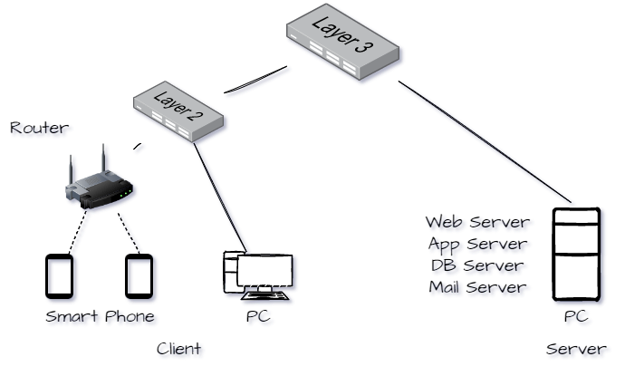

 |  |  |  |  |  |  |  |  |  | System Configuration
 |  |  |  |  |  |  |  |  |  | [1] | Client
 |  |  |  |  |  |  |  |  |  |  | [1]-1 | Device |  | Computer
 |  |  |  |  |  |  |  |  |  |  | [1]-2 | Device |  | SmartPhone
 |  |  |  |  |  |  |  |  |  |  |  | OS |  | iOS 16
 |  |  |  |  |  |  |  |  |  |  | [1]-3 | Device |  | SmartPhone
 |  |  |  |  |  |  |  |  |  |  |  | OS |  | Android 13
 |  |  |  |  |  |  |  |  |  | [2] | Server
 |  |  |  |  |  |  |  |  |  |  |  | Computer |  |  | 未定
 |  |  |  |  |  |  |  |  |  |  |  | OS |  |  | LINUX(CentOS7)
 |  |  |  |  |  |  |  |  |  |  | [2]-1 | Web Server |  |  | Apache 2
 |  |  |  |  |  |  |  |  |  |  | [2]-2 | App Server |  |  | Tomcat 9
 |  |  |  |  |  |  |  |  |  |  | [2]-3 | DB Server |  |  | My SQL 5
 |  |  |  |  |  |  |  |  |  |  | [2]-4 | Mail Server |  |  | Postfix 3
 |  |  |  |  |  |  |  |  |  |  | [2]-5 | Mail Server |  |  | Dovecot 2
 |  |  |  |  |  |  |  |  |  | [3] | Other
 |  |  |  |  |  |  |  |  |  |  | [3]-1 | Layer 3
 |  |  |  |  |  |  |  |  |  |  | [3]-2 | Layer 2
 |  |  |  |  |  |  |  |  |  |  | [3]-3 | Wireless Router

ドキュメントID(Document ID) |  |  |  | ID2022_001_B01 |  | 承認(approval) | Hisramatsu | 申請(request) |  | Ueno |  |  | 作成(writing) |  |  | 宮﨑・宮本
基 本 設 計 書

４ユースケース図 (1)
Order ID |  |  | ID2022_001 | Project Name | Colorful制作プロジェクト |  |  |  | SystemName |  | Colorful

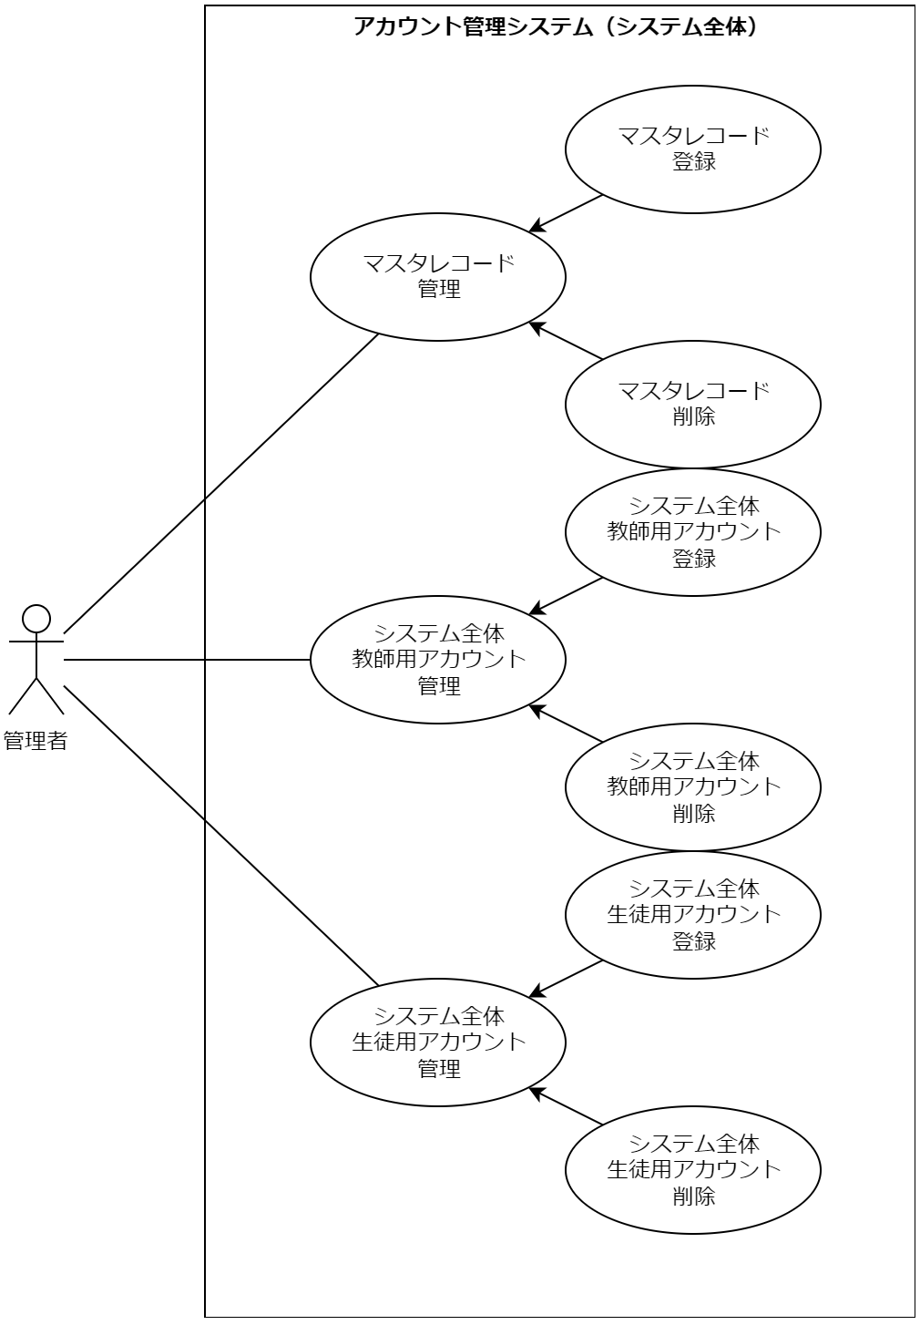
 | ４. | ユースケース図

ドキュメントID(Document ID) |  |  |  | ID2022_001_B01 |  | 承認(approval) | Hisramatsu | 申請(request) |  | Ueno |  | 作成(writing) | 宮崎・宮本
基 本 設 計 書

４ユースケース図 (2)
Order ID |  |  | ID2022_001 | Project Name | Colorful制作プロジェクト |  |  |  | SystemName |  | Colorful

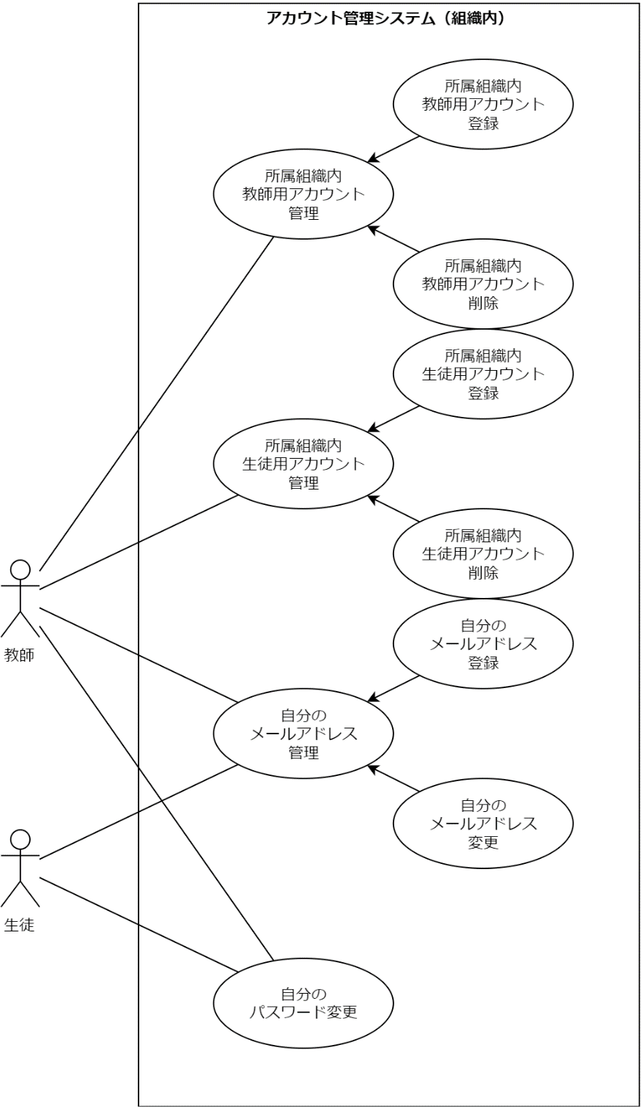
 | ４. | ユースケース図

ドキュメントID(Document ID) |  |  |  | ID2022_001_B01 |  | 承認(approval) | Hisramatsu | 申請(request) |  | Ueno |  | 作成(writing) | 宮崎・宮本
基 本 設 計 書

４ユースケース図 (3)
Order ID |  |  | ID2022_001 | Project Name | Colorful制作プロジェクト |  |  |  | SystemName |  | Colorful

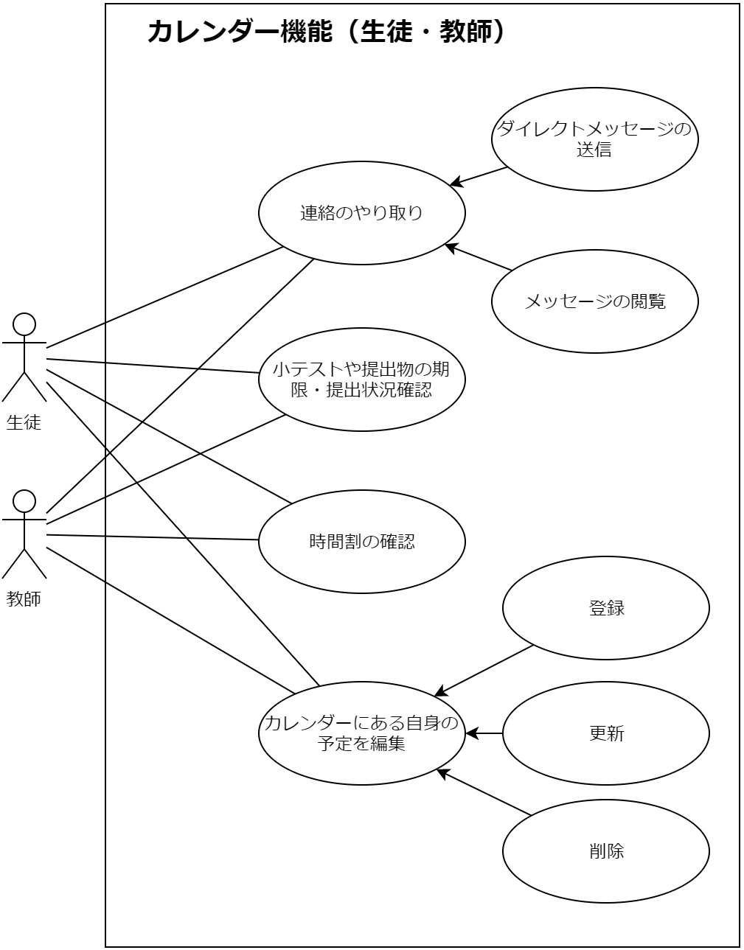
 | ４. | ユースケース図

ドキュメントID(Document ID) |  |  |  | ID2022_001_B01 |  | 承認(approval) | Hisramatsu | 申請(request) |  | Ueno |  | 作成(writing) | 宮崎・宮本・新垣
基 本 設 計 書

４ユースケース図 (4)
Order ID |  |  | ID2022_001 | Project Name | Colorful制作プロジェクト |  |  |  | SystemName |  | Colorful

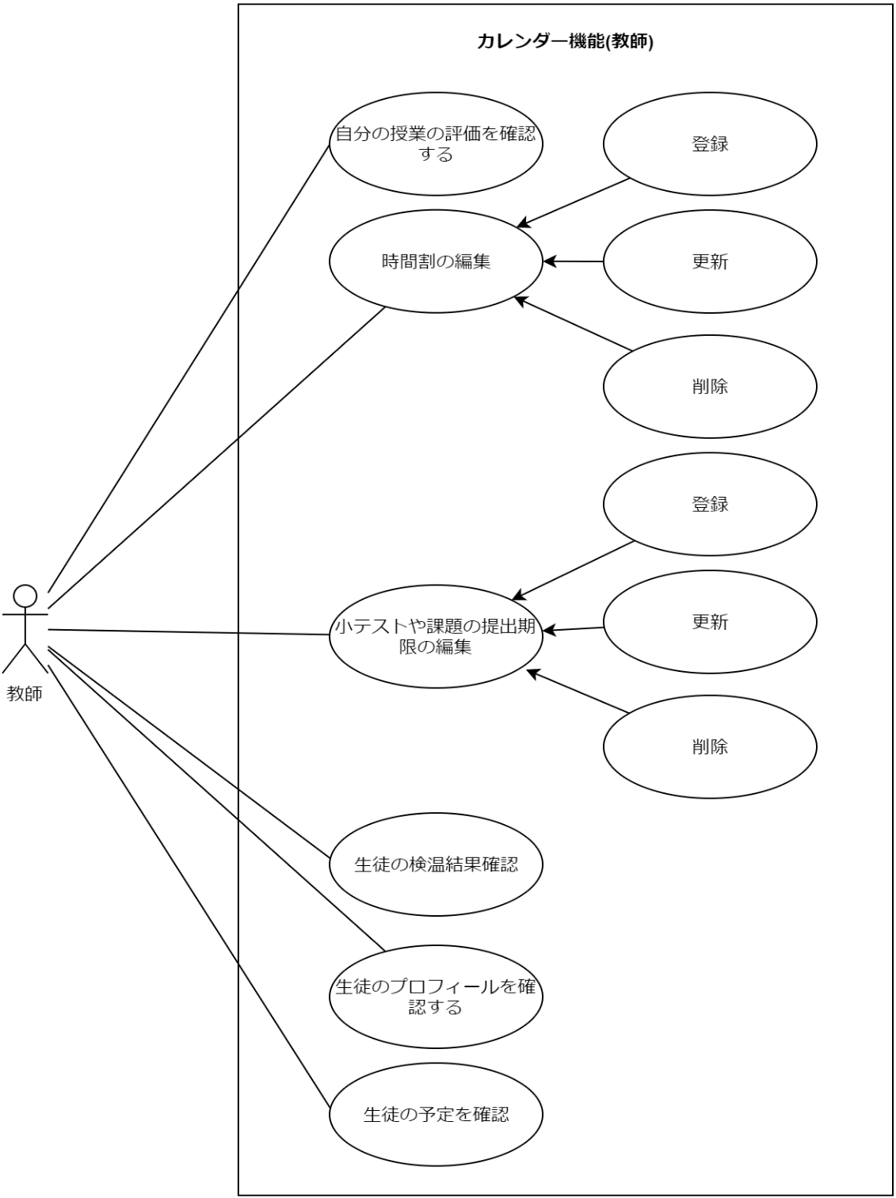
 | ４. | ユースケース図

ドキュメントID(Document ID) |  |  |  | ID2022_001_B01 |  | 承認(approval) | Hisramatsu | 申請(request) |  | Ueno |  | 作成(writing) | 皆藤・新垣
基 本 設 計 書

４ユースケース図 (5)
Order ID |  |  | ID2022_001 | Project Name | Colorful制作プロジェクト |  |  |  | SystemName |  | Colorful

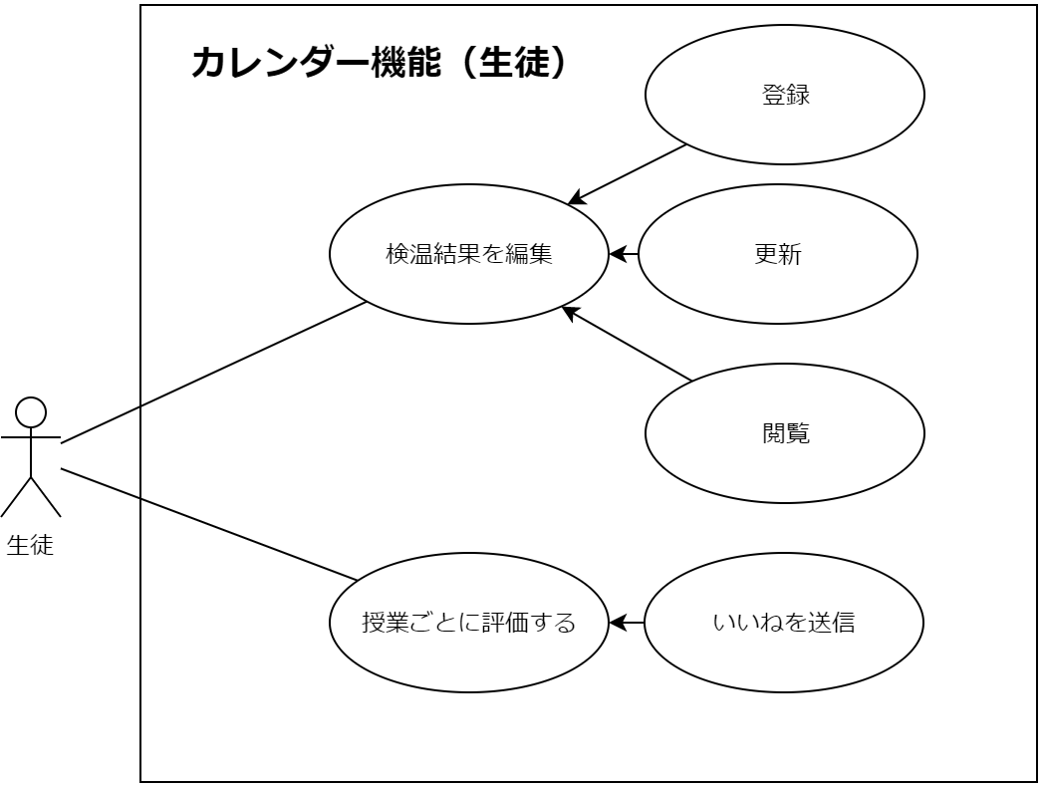
 | ４. | ユースケース図

ドキュメントID(Document ID) |  |  |  | ID2022_001_B01 |  | 承認(approval) | Hisramatsu | 申請(request) |  | Ueno |  | 作成(writing) | 宮崎・宮本・皆藤・新垣
基 本 設 計 書

４ユースケース図 (6)
Order ID |  |  | ID2022_001 | Project Name | Colorful制作プロジェクト |  |  |  | SystemName |  | Colorful

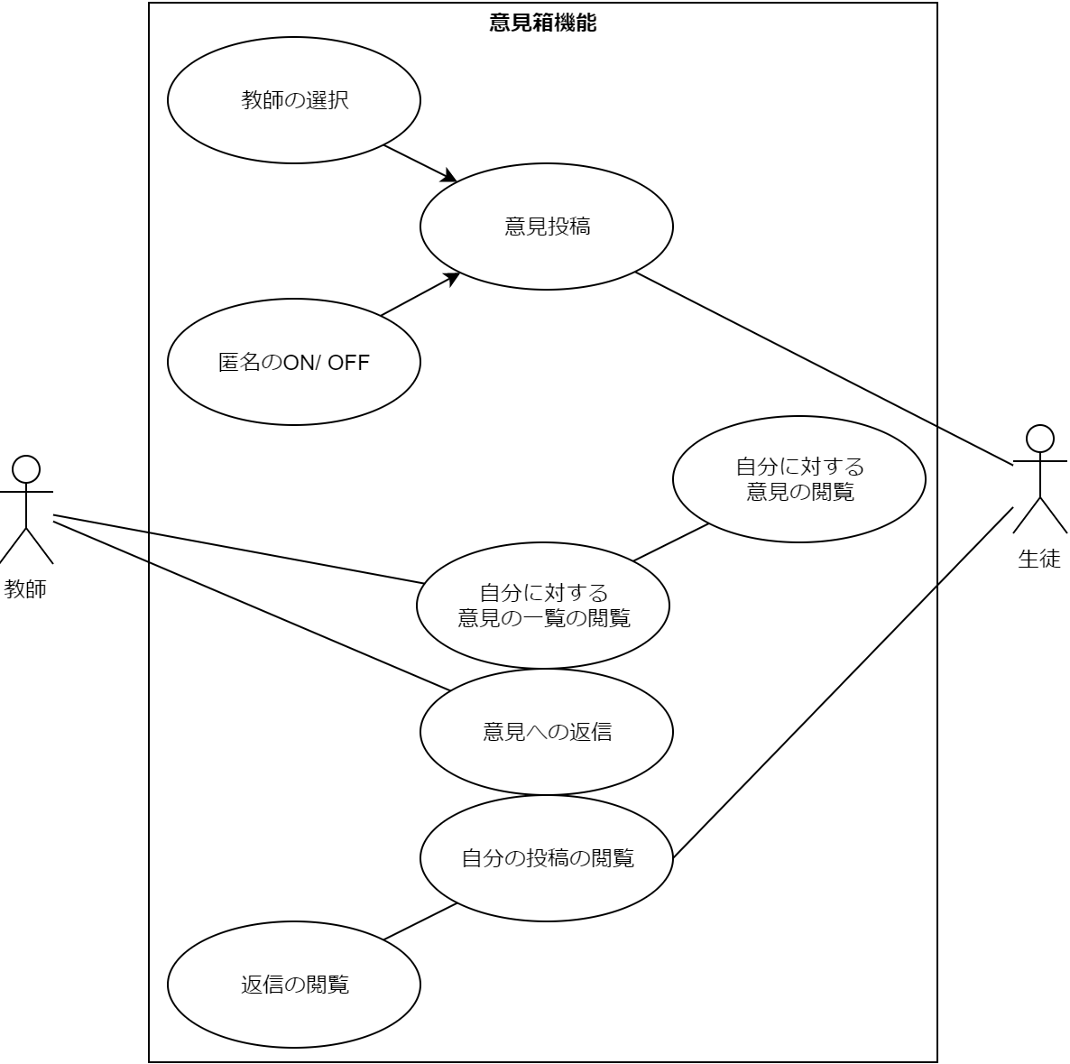
 | ４. | ユースケース図

ドキュメントID(Document ID) |  |  |  | ID2022_001_B01 |  | 承認(approval) | Hisramatsu | 申請(request) |  | Ueno |  | 作成(writing) | 森島
基 本 設 計 書

４ユースケース図 (7)
Order ID |  |  | ID2022_001 | Project Name | Colorful制作プロジェクト |  |  |  | SystemName |  | Colorful

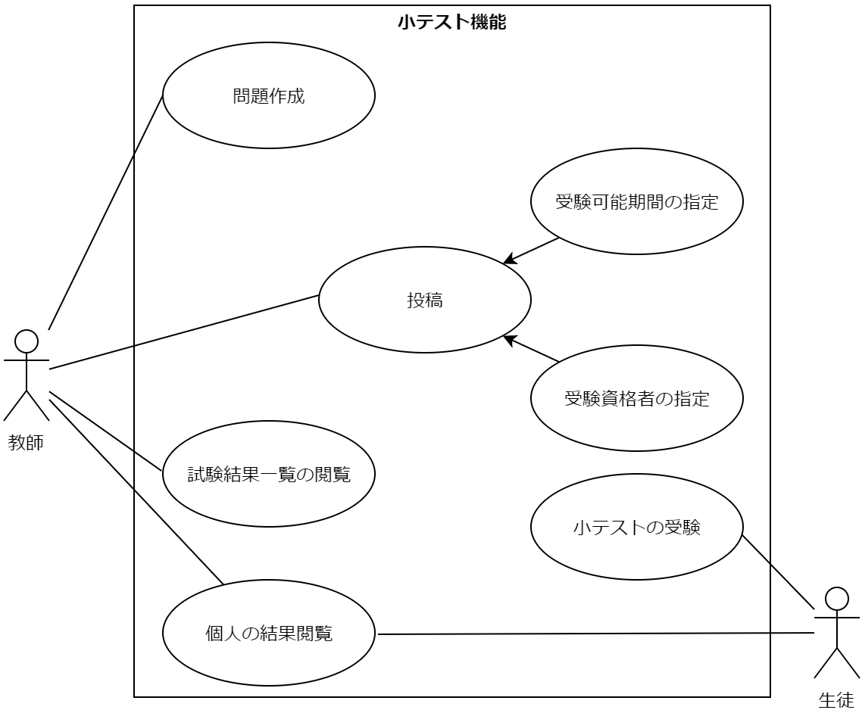
 | ４. | ユースケース図

ドキュメントID(Document ID) |  |  |  | ID2022_001_B01 |  | 承認(approval) | Hisramatsu | 申請(request) |  | Ueno |  | 作成(writing) | 森島
基 本 設 計 書

